Hoja3
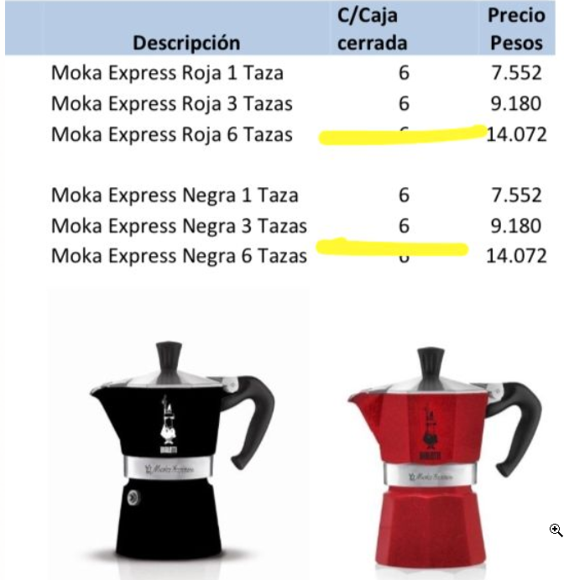
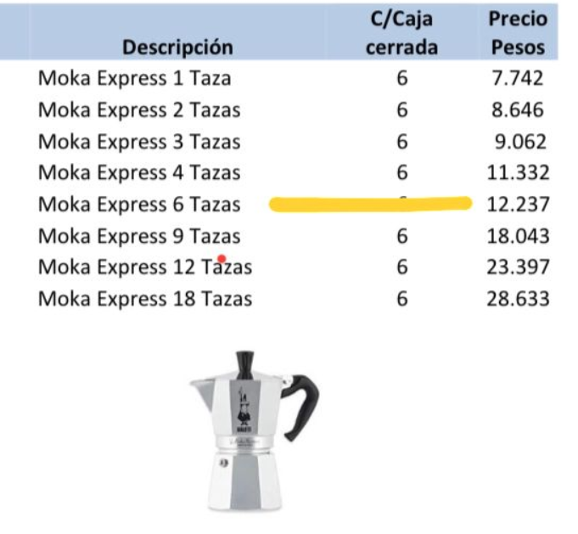
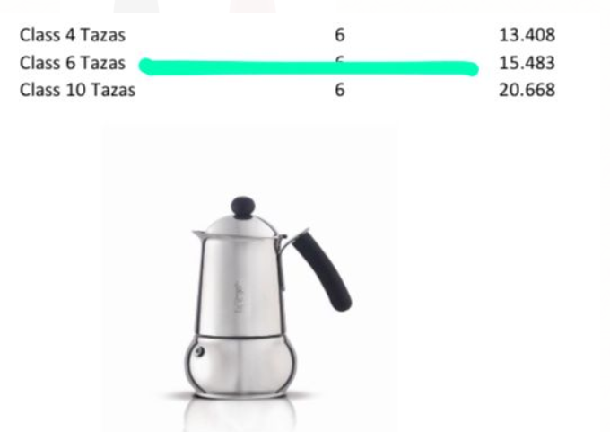
Item | Precio C/U Con IVA | Cant | Descuento | Precio Final C/U | Precio Final C/U con IVA | TOTAL | Ganacia x1
Moka Express Negra 6 Tasas | $ 14,072.00 | 3 | 47.50% | $ 7,387.80 | $ 8,939.24 | $ 26,817.71 | $ 6,684.20
Moka Express Clasica 6 Tasas | $ 12,237.00 | 3 | 47.50% | $ 7,773.55 | $ 9,406.00 | $ 28,218.00 | $ 4,463.45
Class 6 Tasas | $ 15,483.00 | 3 | 47.50% | $ 9,835.58 | $ 11,901.05 | $ 35,703.14 | $ 5,647.42
New Brikka 2 Tasas | $ 15,149.00 | 3 | 47.50% | $ 9,623.40 | $ 11,644.32 | $ 34,932.95 | $ 5,525.60
 |  |  |  |  |  | $ 125,671.81

Item | Precio C/U Sin IVA | Cant | Descuento | Precio Final C/U Sin IVA |  | TOTAL
Moka Express Negra 6 Tasas | $ 14,072.00 | 3 | 47.50% | $ 7,387.80 |  | $ 22,163.40 | $ 6,684.20
Moka Express Clasica 6 Tasas | $ 12,237.00 | 3 | 47.50% | $ 6,424.43 |  | $ 19,273.28 | $ 5,812.58
Class 6 Tasas | $ 15,483.00 | 3 | 47.50% | $ 8,128.58 |  | $ 24,385.73 | $ 7,354.42
New Brikka 2 Tasas | $ 15,149.00 | 3 | 47.50% | $ 7,953.23 |  | $ 23,859.68 | $ 7,195.78
 |  |  |  |  |  | $ 89,682.08

 |  |  |  |  |  | $ 99,280.73

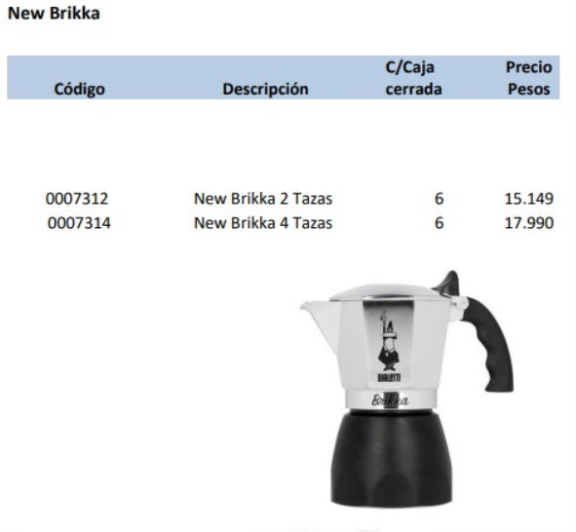
Item | Precio | Cant | Descuento | Precio Final | TOTAL
Moka Express Roja 6 Tasas | $ 14,072.00 | 3 | 47.50% | $ 7,387.80 | $ 22,163.40
Moka Express Clasica 4 Tasas | $ 11,332.00 | 3 | 47.50% | $ 5,949.30 | $ 17,847.90
Class 6 Tasas | $ 15,483.00 | 3 | 47.50% | $ 8,128.58 | $ 24,385.73
New Brikka 2 Tasas | $ 15,149.00 | 3 | 47.50% | $ 7,953.23 | $ 23,859.68
 |  |  |  |  | $ 88,256.70
 |  |  |  |  | $ 106,790.61
COMPRA
Item | Precio | Cant | Descuento | Precio Final | TOTAL
Nouva Dama 6 Tzs | $ 14,207.00 | 4 | 47.50% | $ 7,458.68 | $ 29,834.70 | $ 9,025.00 | $ 36,099.99
Class 6 Tasas | $ 15,483.00 | 4 | 47.50% | $ 8,128.58 | $ 32,514.30 | $ 9,835.58 | $ 39,342.30
New Brikka 2 Tasas | $ 15,149.00 | 4 | 47.50% | $ 7,953.23 | $ 31,812.90 | $ 9,623.40 | $ 38,493.61
 |  |  |  |  | $ 94,161.90 |  | $ 113,935.90
 |  |  |  |  | $ 113,935.90
VENTA
Item | Precio/Lista | Cant | Precio Final | Venta Publico | Ganancia c/u | Ganacia Total
Nouva Dama 6 Tzs | $ 14,207.00 | 4 | $ 9,025.00 | $ 14,207.00 | $ 5,182.00 | $ 20,728.01
Class 6 Tasas | $ 15,483.00 | 4 | $ 9,835.58 | $ 15,483.00 | $ 5,647.42 | $ 22,589.70
New Brikka 2 Tasas | $ 15,149.00 | 4 | $ 9,623.40 | $ 15,149.00 | $ 5,525.60 | $ 22,102.39
 |  |  |  |  |  | $ 65,420.10

VENTA
Item | Precio/Lista | Cant | Precio Final | Venta Publico | Ganancia c/u | Ganacia Total
Nouva Dama 6 Tzs | $ 14,207.00 | 4 | $ 9,025.00 | $ 14,207.00 | $ 5,182.00 | $ 20,728.01 | $ 11,399.00 | $ 11,399.00 | $ 16,795.00 | $ 13,880.00 | $ 14,920.00 | $ 13,678.60
Class 6 Tasas | $ 15,483.00 | 4 | $ 9,835.58 | $ 15,483.00 | $ 5,647.42 | $ 22,589.70 | $ 14,706.00 | $ 12,999.00 | $ 16,260.00 | $ 13,050.00 | $ 13,894.00 | $ 14,181.80
New Brikka 2 Tasas | $ 15,149.00 | 4 | $ 9,623.40 | $ 15,149.00 | $ 5,525.60 | $ 22,102.39 | $ 13,499.00 | $ 16,300.00 | $ 14,200.00 |  |  | $ 14,666.33
 |  |  |  |  |  | $ 65,420.10
VENTA con IVA
Item | Precio/Lista | Cant | Precio Final | Venta Publico | Ganancia c/u | Ganacia Total
Nouva Dama 6 Tzs | $ 17,190.47 | 4 | $ 9,025.00 | $ 17,190.47 | $ 8,165.47 | $ 32,661.89 | 7458.677686 | $ 9,025.00 | 4 | 7724.85 | 9347.0685
Class 6 Tasas | $ 18,734.43 | 4 | $ 9,835.58 | $ 18,734.43 | $ 8,898.85 | $ 35,595.42 | 8128.575 | $ 9,835.58 |  | 8418.38 | 10186.2398
New Brikka 2 Tasas | $ 18,330.29 | 4 | $ 9,623.40 | $ 18,330.29 | $ 8,706.89 | $ 34,827.55 | 7953.225 | $ 9,623.40 |  | 8236.73 | 9966.4433
 |  |  |  |  |  | $ 103,084.86 |  |  | 1.0356862604
 |  |  |  |  |  |  |  |  | 1.0356526205
 |  |  |  |  |  |  |  |  | 1.0356465459
 | Precio Final c/IVA |  | Venta Publico
Nouva Dama 6 Tzs | $ 9,347.07 |  | $ 17,190.47 |  |  |  |  | 1000 | 1210
Class 6 Tasas | $ 10,186.24 |  | $ 18,734.43 |  |  |  |  |  | 1000
New Brikka 2 Tasas | $ 9,966.44 |  | $ 18,330.29

